关系图
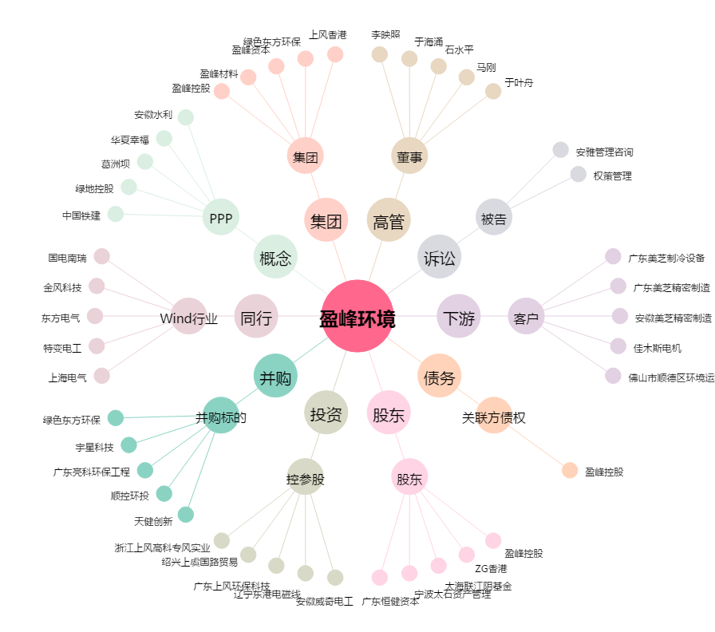
盈峰环境[000967.SZ] - 关系概览图

